Sheet1
Posts and Telecommunications Institute of Technology |  |  |  |  |  |  | Thiết kế |  | Tài liệu phát triển |  | Tên hệ thống |  | Quản lý kho hàng siêu thị |  |  |  | Người tạo |  | Trung kiên | Ngày tạo |  | 2023-10-04
 |  |  |  |  |  |  |  |  |  |  |  |  |  |  |  |  | Người cập nhật |  |  | Ngày cập nhật
 |  |  |  |  |  |  |  |  |  |  | Màn hình (ID) |  | Thêm kho |  | Màn hình (Tên) |  | Màn hình thêm kho

 | QUAN LY KHO HANG SIEU THI Tài liệu phát triển hệ thống

 | Version 1.0

 |  |  |  |  |  |  |  |  |  | 1. Mục đích |  |  | 7. Giao diện màn hình
 |  |  |  |  |  |  |  |  |  | 2. Giới hạn hoạt động |  |  | 8. Danh sách hạng mục
 |  |  |  |  |  |  |  |  |  | 3. Giới hạn hệ thống |  |  | 9. Khái quát chức năng
 |  |  |  |  |  |  |  |  |  | 4. Chức năng liên quan |  |  | 10. Xử lý chi tiết
 |  |  |  |  |  |  |  |  |  | 5. Không bao gồm
 |  |  |  |  |  |  |  |  |  | 6. Sơ đồ

Posts and Telecommunications Institute of Technology |  |  |  |  |  |  | Thiết kế |  | Tài liệu phát triển |  | Tên hệ thống |  | Quản lý kho hàng siêu thị |  |  |  | Người tạo |  | Trung kiên | Ngày tạo |  | 2023-10-04
 |  |  |  |  |  |  |  |  |  |  |  |  |  |  |  |  | Người cập nhật |  |  | Ngày cập nhật
 |  |  |  |  |  |  |  |  |  |  | Màn hình (ID) |  | Thêm kho |  | Màn hình (Tên) |  | Màn hình thêm kho

 | Lịch sử chỉnh sửa

 | Ver |  | Ngày cập nhật |  |  | Nội dung cập nhật |  |  |  |  |  |  | Người cập nhật
 |  |  |  |  |  |  |  |  |  |  |  |  |  | Ngày duyệt |  | Người duyệt |  | Ngày duyệt |  |  | Người duyệt
 | 1 |  | 2023-04-10 |  |  | Tạo mới |  |  |  |  |  |  | Trung Kiên

Posts and Telecommunications Institute of Technology |  |  |  |  |  |  | Thiết kế |  | Tài liệu phát triển |  | Tên hệ thống |  | Quản lý kho hàng siêu thị |  |  |  | Người tạo |  | Trung kiên | Ngày tạo |  | 2023-10-04
 |  |  |  |  |  |  |  |  |  |  |  |  |  |  |  |  | Người cập nhật |  |  | Ngày cập nhật
 |  |  |  |  |  |  |  |  |  |  | Màn hình (ID) |  | Thêm kho |  | Màn hình (Tên) |  | Màn hình thêm kho

 | 1. Mục đích
 |  | - Dùng để tạo kho mới
 |  | - Người dùng nhập thông tin kho cần thêm vào để thêm kho vào hệ thống
 |  | - Sau khi nhấn nút thêm kho thì sẽ thêm kho mới vào hệ thống

 | 2. Giới hạn hoạt động
 |  | Không có

 | 3. Giới hạn hệ thống
 |  | Không có

 | 4. Chức năng liên quan
 |  | Không có

 | 5. Không bao gồm
 |  | Không có

Posts and Telecommunications Institute of Technology |  |  |  |  |  |  | Thiết kế |  | Tài liệu phát triển |  | Tên hệ thống |  | Quản lý kho hàng siêu thị |  |  |  | Người tạo |  | Trung kiên | Ngày tạo |  | 2023-10-04
 |  |  |  |  |  |  |  |  |  |  |  |  |  |  |  |  | Người cập nhật |  |  | Ngày cập nhật
 |  |  |  |  |  |  |  |  |  |  | Màn hình (ID) |  | Thêm kho |  | Màn hình (Tên) |  | Màn hình thêm kho
Màn hình thêm kho
 | 6. Sơ đồ

Khởi động
hệ thống
WarehouseKeepers
Users
Accounts
Màn hình thêm kho

 | Table

 |  |  | № | Loại | Tên |  |  |  |  |  | I/O | Ghi chú
 |  |  | 1 | M | Users |  |  | Table quản lý user |  |  | O
 |  |  | 2 | M | Accounts |  |  | Table quản lý tài khoản |  |  | O
 |  |  | 3 | M | WarehouseKeeper |  |  | Table thông tin thủ kho |  |  | O
 |  |  | 4
 |  |  | 5
 |  |  | 6
 |  |  | 7
 |  |  | 8
 |  |  | 9

 |  |  |  | ※ Loại (M: Master / T: Transaction table / Ⅰ: INI file / W: work table / V: view / S: stored procedures / L: SQL loader / F: file)

Sheet2
Posts and Telecommunications Institute of Technology |  |  |  |  | Thiết kế |  |  | Tài liệu phát triển |  |  |  |  | Tên hệ thống |  |  | Quản lý kho hàng siêu thị |  |  | Người tạo | Trung kiên | Ngày tạo | 2023-10-04
 |  |  |  |  |  |  |  |  |  |  |  |  |  |  |  |  |  |  | Người cập nhật |  | Ngày cập nhật
 |  |  |  |  |  |  |  |  |  |  |  |  | Màn hình (ID) |  |  | Thêm kho |  | Màn hình (Tên) | Màn hình thêm kho

 | 7. Giao diện màn hình

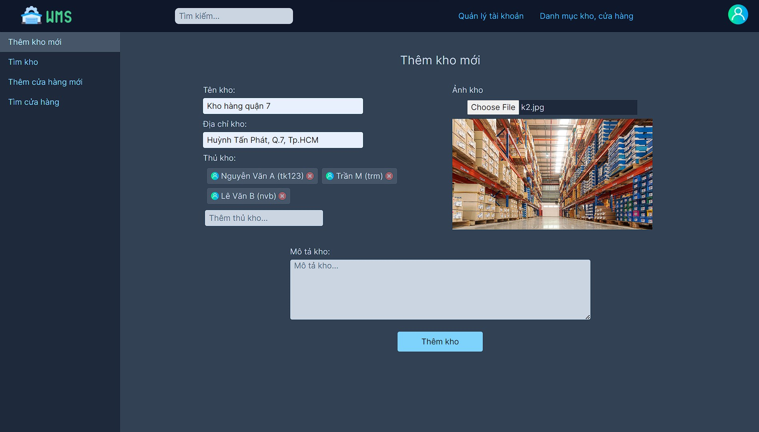

Posts and Telecommunications Institute of Technology |  |  |  |  | Thiết kế |  |  | Tài liệu phát triển |  |  |  |  | Tên hệ thống |  |  | Quản lý kho hàng siêu thị |  |  | Người tạo | Trung kiên | Ngày tạo | 2023-10-04
 |  |  |  |  |  |  |  |  |  |  |  |  |  |  |  |  |  |  | Người cập nhật |  | Ngày cập nhật
 |  |  |  |  |  |  |  |  |  |  |  |  | Màn hình (ID) |  |  | Thêm kho |  | Màn hình (Tên) | Màn hình thêm kho

 | 8. Danh sách hạng mục

 |  | [Vùng hiển thị cố định]
 |  | № | Tên hạng mục |  |  | Control |  |  |  |  | Nội dung hiển thị |  |  |  |  |  |  | Ý nghĩa
 |  | 1 | Thêm Kho mới |  |  | TextView |  |  |  |  | Thêm Kho mới |  |  |  |  |  |  | Mô tả nội dung nhập cho người dùng
 |  | 2 | Tên Kho |  |  | TextView |  |  |  |  | Tên kho |  |  |  |  |  |  | Mô tả nội dung nhập cho người dùng
 |  | 3 | Địa chỉ kho |  |  | TextView |  |  |  |  | Địa chỉ kho |  |  |  |  |  |  | Mô tả nội dung nhập cho người dùng
 |  | 4 | Thủ kho |  |  | TextView |  |  |  |  | thủ kho |  |  |  |  |  |  | Mô tả nội dung nhập cho người dùng
 |  | 5 | Mô tả kho |  |  | TextView |  |  |  |  | Mô tả kho |  |  |  |  |  |  | Mô tả nội dung nhập cho người dùng
 |  | 6 | Ảnh kho |  |  | TextView |  |  |  |  | ảnh kho |  |  |  |  |  |  | Mô tả nội dung nhập cho người dùng

 |  | [Vùng nhập]
 |  | № | Tên hạng mục |  | Loại dữ liệu | Độ dài |  |  | Bắt buộc |  |  | I/O | Control |  | Format |  | Ghi chú
 |  | 1 | Tên Kho |  | Chuỗi chữ |  | 32 |  |  | Y |  | In | Textbox
 |  | 2 | Địa chỉ kho |  | Chuỗi chữ |  | 32 |  |  | N |  | In | Textbox
 |  | 3 | Thêm thủ kho |  | chuỗi chữ | 32 |  |  |  | N |  | In | Textbox
 |  | 4 | Mô tả kho |  | chuỗi chữ | 800 |  |  |  | N |  | In | Textbox

 |  | [Vùng nút]
 |  | № | Tên hạng mục |  |  | Control |  |  |  |  |  |  |  | Ghi chú
 |  | 1 | Thêm Kho mới |  |  | Button
 |  | 2 | Choose file |  |  | Button

Posts and Telecommunications Institute of Technology |  |  |  |  | Thiết kế |  |  | Tài liệu phát triển |  |  |  |  | Tên hệ thống |  |  | Quản lý kho hàng siêu thị |  |  | Người tạo | Trung kiên | Ngày tạo | 2023-10-04
 |  |  |  |  |  |  |  |  |  |  |  |  |  |  |  |  |  |  | Người cập nhật |  | Ngày cập nhật
 |  |  |  |  |  |  |  |  |  |  |  |  | Màn hình (ID) |  |  | Thêm kho |  | Màn hình (Tên) | Màn hình thêm kho

 | 9. Khái quát chức năng
 |  | (1) Hiển thị ban đầu
 |  |  | 1. Hiển thị màn hình ở trạng thái ban đầu

 |  | (2) Thêm thủ kho
 |  |  | 1. Nhấn nút thêm thủ kho để thêm thủ kho vào kho mới tạo
 |  |  | 2. Hiển thị danh sách thủ kho để chọn thêm vào kho
 |  | (3) Thêm hình ảnh cho kho
 |  |  | 1. Nhấn vào nút chọn file để thêm file ảnh vào kho mới tạo
 |  |  | 2. Hiển thị thư mục ảnh để thêm ảnh vào kho
 |  | (4) Thêm kho
 |  |  | 1. Nhấn vào nút thêm kho để xử lý
 |  |  | 2. Kiểm tra thông tin ở các trường bắt buộc
 |  |  |  | Nếu có lỗi thông báo trên màn hình này
 |  |  |  | Lưu thành công thì thông báo thêm kho thành công

Posts and Telecommunications Institute of Technology |  |  |  |  | Thiết kế |  |  | Tài liệu phát triển |  |  |  |  | Tên hệ thống |  |  | Quản lý kho hàng siêu thị |  |  | Người tạo | Trung kiên | Ngày tạo | 2023-10-04
 |  |  |  |  |  |  |  |  |  |  |  |  |  |  |  |  |  |  | Người cập nhật |  | Ngày cập nhật
 |  |  |  |  |  |  |  |  |  |  |  |  | Màn hình (ID) |  |  | Thêm kho |  | Màn hình (Tên) | Màn hình thêm kho

 | 10. Xử lý chi tiết

 |  |  | (1) Hiển thị ban đầu
 |  |  |  | Xem chi tiết
 |  |  | (2) Thêm thủ kho
 |  |  |  | Xem chi tiết
 |  |  | (3) Thêm hình ảnh cho kho
 |  |  |  | Xem chi tiết
 |  |  | (4) Thêm kho
 |  |  |  | Xem chi tiết

Sheet5
Posts and Telecommunications Institute of Technology |  |  |  |  | Thiết kế | Tài liệu phát triển | Tên hệ thống | Quản lý kho hàng siêu thị |  | Người tạo | Trung kiên | Ngày tạo | 2023-10-04
 |  |  |  |  |  |  |  |  |  | Người cập nhật |  | Ngày cập nhật
 |  |  |  |  |  |  | Màn hình (ID) | Thêm kho | Màn hình (Tên) | Màn hình thêm kho

 | 10. Xử lý chi tiết
 |  | (2) Thêm thủ kho
 |  |  | 1. Nhấn vào nút thêm thủ kho để xử lý
 |  |  | 2. Hiển thị danh sách thủ kho để cho nguời dùng chọn
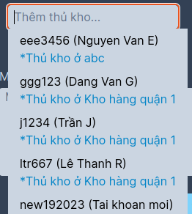

 |  |  |  | Giao diện minh hoạ

 |  |  | 3. Chọn thủ kho phù hợp vào trong kho mới

